1-1
工程款支付证书
工程名称 |  | 13196-庐江县2020年农村公路灾后恢复重建项目—白果路 |  |  |  |  | 建设单位 |  |  |  |  |  |  | ERP编号 |  | 13196 | 档案编号 |  | 2020036
合同金额 |  | 960,000.00 |  |  | 中标时间 | 2020.12.2 | 已提供工程资料 |  | 中标通知书、施工合同、备案表、投资协议、不领章承诺书 |  |  |  |  | 保存地址 |  | 合肥 | 责任单位 |  | 东部大区
决算金额 |  |  |  |  | 决算时间 |  | 项目部印章 |  | 无 |  |  |  |  | 施工人 |  | 东部大区施迎东18756595977 | 区域责任人 | 施迎东 | 省办负责人 | 施迎东
序号 | 经营填写 |  |  |  |  | 工程填写 | 经营填写 |  |  | 财务填写 |  | 经营、工程、质安填写 |  | 区域负责人 |  | 申请部门填写财务核对 |  |  | 本次支付 金额 | 剩余款项
 | 到款情况 |  |  |  |  |  | 暂列金 |  |  | 代缴税金 |  | 其他扣款 |  | 预留款 |  | 成本票
 | 日期 | 工程款金额 | 周转金金额 | 到款银行 | 到款账户 | 完成进度 | 比例 | 金额 | 备注 | 金额 | 备注 | 金额 | 备注 | 金额 | 备注 | 供货单位 | 合同额 | 成本票额
1 | 2021-01-15 | 660,000.00 |  | 中行蜀山支行 | 1752 5719 0682 |  | 12.0% | 115,200.00 | 全部管理费 | 67925.76 |  | 200.00 | 转账费 |  |  | 陈腊英-劳务 | 188,000.00 | 188,000.00 | 188,000.00
 |  |  |  |  |  |  |  |  |  |  |  | 560.00 | 2021-1-15王童去庐江办理购买转账支票及办理工程款出场费500和60车费 |  |  | 徐艾青-混凝土 | 185,000.00 | 185,000.00 | 185,000.00

合计 |  | 660000 | 0.00 |  |  |  | - | 115,200.00 |  | 67,925.76 |  | 760.00 | - | 0.00 | - | - |  |  | 373,000.00 | 103114.24
本次结算、支付明细 |  | 应支付金额 |  |  | 373000.00 |  | 本次支付金额 |  |  |  |  |  | 小写 | 373,000.00
 |  | 已支付金额 |  |  | 0.00 |  |  |  |  |  |  |  | 大写 | RMB373000
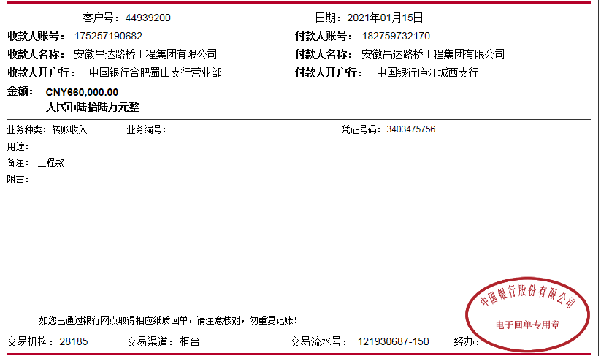

2-1
工程款支付证书
工程名称 |  | 13196-庐江县2020年农村公路灾后恢复重建项目—白果路 |  |  |  |  | 建设单位 |  |  |  |  |  |  | ERP编号 |  | 13196 | 档案编号 |  | 2020036
合同金额 |  | 960,000.00 |  |  | 中标时间 | 2020.12.2 | 已提供工程资料 |  | 中标通知书、施工合同、备案表、投资协议、不领章承诺书、竣工验收、审计报告 |  |  |  |  | 保存地址 |  | 合肥 | 责任单位 |  | 东部大区
决算金额 |  | 795,995.28 |  |  | 决算时间 |  | 项目部印章 |  | 无 |  |  |  |  | 施工人 |  | 东部大区施迎东18756595977 | 区域责任人 | 施迎东 | 省办负责人 | 施迎东
序号 | 经营填写 |  |  |  |  | 工程填写 | 经营填写 |  |  | 财务填写 |  | 经营、工程、质安填写 |  | 区域负责人 |  | 申请部门填写财务核对 |  |  | 本次支付 金额 | 剩余款项
 | 到款情况 |  |  |  |  |  | 暂列金 |  |  | 代缴税金 |  | 其他扣款 |  | 预留款 |  | 成本票
 | 日期 | 工程款金额 | 周转金金额 | 到款银行 | 到款账户 | 完成进度 | 比例 | 金额 | 备注 | 金额 | 备注 | 金额 | 备注 | 金额 | 备注 | 供货单位 | 合同额 | 成本票额
1 | 2021-01-15 | 660,000.00 |  | 中行蜀山支行 | 1752 5719 0682 |  | 12.0% | 115,200.00 | 全部管理费 | 67925.76 |  | 200.00 | 转账费 |  |  | 陈腊英-劳务 | 188,000.00 | 188,000.00 | 188,000.00
 |  |  |  |  |  |  |  |  |  |  |  | 560.00 | 2021-1-15王童去庐江办理购买转账支票及办理工程款出场费500和60车费 |  |  | 徐艾青-混凝土 | 185,000.00 | 185,000.00 | 185,000.00
2 | 2021-03-15 |  |  |  |  |  |  |  |  |  |  | 50.00 | 转账费 | 1,921.69 | 暂扣企税 | 王邦雄-劳务 开户行：庐江惠民村镇银行 账号：6212 7836 3000 1209 80 | 95,000.00 | 95,000.00 | 95,000.00
3 | 2021-09-26 | 135,995.28 |  | 中行蜀山支行 | 1752 5719 0682 |  |  | 0.00 |  | 13084.97 |  | 150.00 | 转账费 | -1,921.69 | 退暂扣企税 | 庐江县杰泰建筑劳务服务有限公司 | 95,536.00 |  | 95,536.00
 |  |  |  |  |  |  |  |  |  |  |  |  |  |  |  | 庐江县万骏建材销售有限公司 | 23,200.00 |  | 23,200.00
 |  |  |  |  |  |  |  |  |  |  |  |  |  |  |  | 宋京-退还垫付保险费 |  |  | 12,088.55

合计 |  | 795995.28 | 0.00 |  |  |  | - | 115,200.00 |  | 81,010.73 |  | 960.00 | - | 0.00 | - | - |  |  | 598,824.55 | 0.00
本次结算、支付明细 |  | 应支付金额 |  |  | 130824.55 |  | 本次支付金额 |  |  |  |  |  | 小写 | 130,824.55
 |  | 已支付金额 |  |  | 0.00 |  |  |  |  |  |  |  | 大写 | RMB130824.55
